Introduction
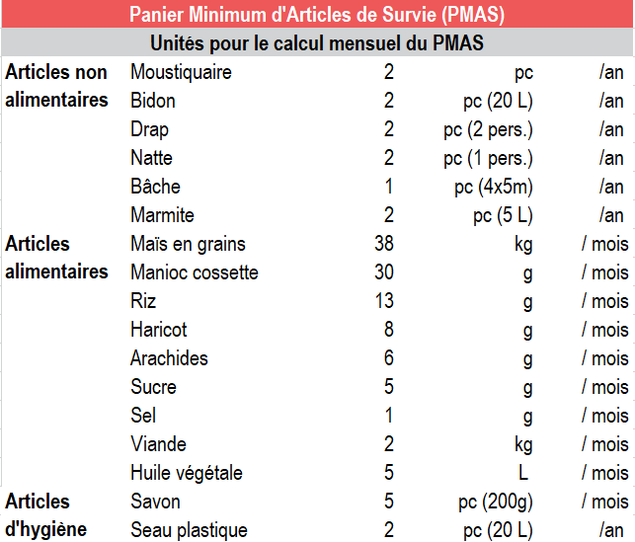
REACH République Centrafricaine | Initiative Conjointe de Suivi des Marchés Février 2020

Présentation du projet | L’Initiative Conjointe de Suivi des Marchés (ICSM) a été créée par le Groupe de Travail sur les Transferts Monétaires (GTTM) en avril 2019 avec pour objectif de mieux comprendre comment les marchés centrafricains réagissent à la crise, et d’informer les réponses sous forme de transferts monétaires. Cette initiative est guidée par le sous-groupe de travail sur le suivi des marchés du GTTM et bénéficie du soutien du Bureau d'Assistance Humanitaire de l'Agence pour le développement international des Etats-Unis (OFDA).Tous les mois, les principaux marchés de la République Centrafricaine sont évalués. Sur chaque marché, les équipes de terrain enregistrent les prix et la disponibilité des produits alimentaires et non alimentaires de base, vendus dans les magasins et étables de ces marchés.
Méthodologie | Sur chaque marché visité, au moins cinq prix par article sont répertoriés, lorsqu’ils sont disponibles. Conformément à l’objectif de l'ICSM de définir le prix médian du Panier Minimum d'Articles de Survie (PMAS), les cotations enregistrées ciblent sur chaque marché les articles les moins onéreux. La composition du PMAS se base sur celle du Panier Moyen d'Articles élaborée par le GTTM en 2018. Par ailleurs, il a été décidé par le sous-groupe de travail sur le suivi des marchés, de suivre une liste d'articles supplémentaires, également considérés comme des biens de première nécessité en République Centrafricaine, en parallèle des produits du PMAS. Suite à la collecte des données, REACH compile et nettoie les données reccueillies par les partenaires, afin de calculer le coût médian du PMAS sur chaque marché évalué.
Période de collecte | Les collectes de données pour le mois de février 2020 ont eu lieu entre le 19 février et le 03 mars 2020. Elles ont été réalisées par les partenaires de REACH. Les données sur les prix ne sont fournies qu’à titre indicatif pour la période de collecte. Les prix peuvent varier au cours des semaines, entre les séries de collecte. Les données sont uniquement indicatives des niveaux de prix médians dans chaque marché évalué. Elles ne sont donc pas représentatives. L'outil de collecte de données ICSM exige des enquêteurs qu'ils enregistrent le prix disponible le moins cher et sans marque spécifique pour chaque produit, la disponibilité de la marque pouvant varier. Par conséquent, les différences de prix observées entre les marchés ou entre les mois peuvent être dues à de légères variantes du même produit.s.
Couverture géographique | Les activités de suivi des marchés ont couvert les localités d'Alindao, Bambari, Bangassou, Bossangoa, Bossembélé, Bouar, Bria, Kouango, Ngakobo, Sibut, Zémio. Toutefois, seules les données pour les marchés d'Alindao, Bambari, Bangassou, Bossangoa, Bossembélé, Bria, Kouango, Ngakobo, Sibut et Zémio ont été conservées pour l'analyse, pour des raisons de fiabilité des données. Par ailleurs, un marché a été enquêté à titre de pilote, à savoir le marché de Mbaïki, dans la Lobaye. Les données de 4 marchés de la préfecture de la Ouaka nous ont aussi été communiquées par Mercy Corps. Néanmoins, la taille de ces marchés étant inférieure à celle des marchés enquêtés habituellement, une grande partie des produits (essentiellement non alimentaires et d'hygiène) n'étaient pas présents sur ces marchés. Le choix de ne pas inclure ces 4 marchés dans le calcul du PMAS, au même titre que des marchés centraux de plus grande taille, s'est donc imposé afin de garder une cohérence méthodologique. Pour le mois de février, un paragraphe de la factsheet étudie les tendances majeures de ces 4 marchés.
Nombre de marchés évalués | 10* | * Ces chiffres excluent les 4 marchés de la Ouaka mentionnés ci-dessus.
Nombre de magasins visités | 286*
Partenaires pour la collecte de données | ACTED ACTION CONTRE LA FAIM CONCERN WORLDWIDE MERCY CORPS OXFAM TEARFUND
Contacts | Manon DEBBAH (manon.debbah@reach-initiative.org) Ugo SEMAT (ugo.semat@reach-initiative.org)

Onglets | Description
Données | Données collectées sur les marchés concernant la disponibilité des produits et le prix pour les articles suivis.
Nettoyage des données | Outil de suivi des modifications opérées sur les données brutes lors de la phase de nettoyage des données.
Cotations | Nombre de cotations disponibles par produit, par localité, pour le mois étudié.
Prix Min-Max | Prix minimum et maximum disponibles par produit, par localité, pour le mois étudié.
Prix médians | Prix médians observés de chaque article suivi, pour chaque marché évalué.
Coût médian du PMAS | Calcul du coût médian du PMAS - panier estimé comme nécessaire pour la survie d'un ménage de cinq personne pour un mois.
Comparaison Janvier - Février | Comparaison faite entre janvier et février 2020. Etude des marchés pour lesquels nous avons des données pour les deux mois étudiés.
Evolution catégories PMAS | Evolution des catégories du PMAS (produits alimentaires, non alimentaires et d'hygiène) depuis juin 2019, par mois, en valeur absolue et en pourcentage.
Comp. médianes PMAS - Janv Fév | Comparaison faite entre janvier et février 2020. Evolution en pourcentage et valeur absoluedes marchés pour lesquels nous avons des données pour les deux mois étudiés.
Evolution tous produits | Evolution en valeur absolue, et en pourcentage, de chaque produits, par marché, depuis juin 2019. Cette section inclut le calcul du coût médian des produits supplémentaires - également considérés comme des biens de première nécessité en République Centrafricaine. Ils fournissent des informations complémentaires sur l'état des marchés dans le pays.
Questionnaire Kobo | Questionnaire tel qu'il est élaboré afin d'être encodé sur l'outil KOBO.
Choix KOBO | Choix proposés dans l'outil KOBO pour les questions à choix multiples.

COMPOSITION PMAS

